요약
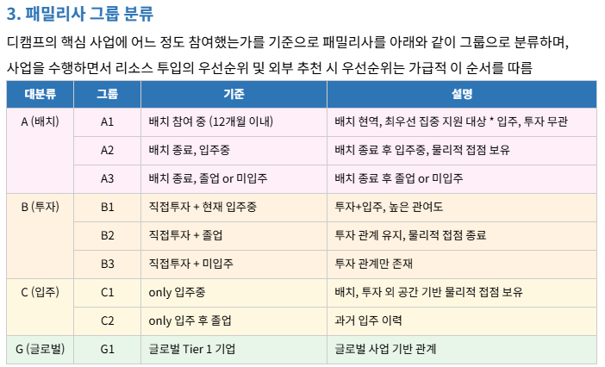
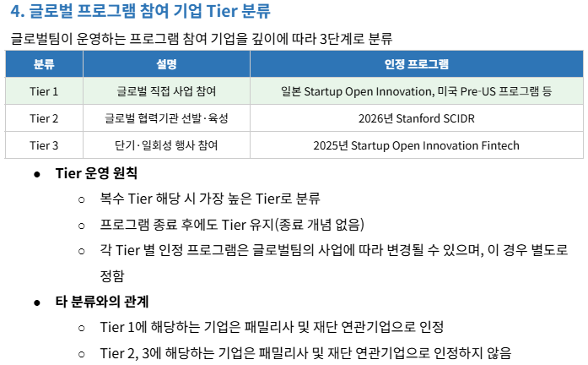
연동 구글 스프레드
스타트업 뱅킹 시스템 | [GBD] 스타트업 뱅킹 시스템(스뱅시) 마스터

RAW 데이터 |  | 비고
패밀리사(투자,입주)Type1 | [사업실]디캠프 전체기업정보 | 분기별 취합
Type2 포트폴리오 | Type 2 포트폴리오 (24.12 기준_GTF가공.xlsx | 반기별 취합(상반기 9월 / 하반기 3월)
디데이 출전팀 | 디데이(D.DAY) 현황(참가,발표,선정)_발생시마다 업데이트 | 최종 업데이트 완료(2025.07)
Type3 포트폴리오 | [Type3] 하위펀드 포트폴리오 현황 자료_250708_송부용_핀테크1,2호.xlsx
 | [Type3] (24.12) 하위펀드 포트폴리오 현황_양식_성장사다리(재단).xlsx
 | [Type3] (반기업데이트) 하위펀드 포트폴리오 현황_양식_은행권일자리_202412말 기준.xlsx

디캠프 패밀리사 정의 및 분류 체계 |  |  | 260320 패밀리사 정의 및 분류 체계

